サーバー情報(栗林様)
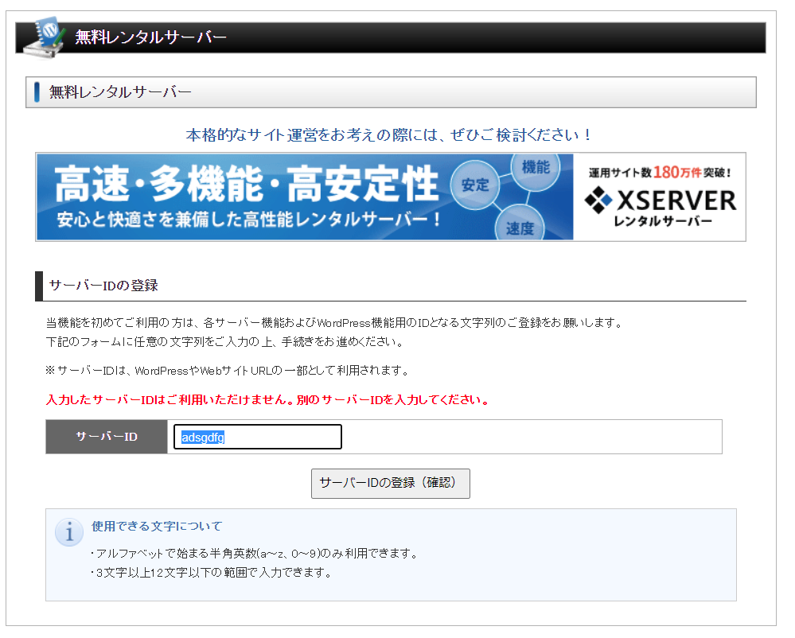

adsgdfg

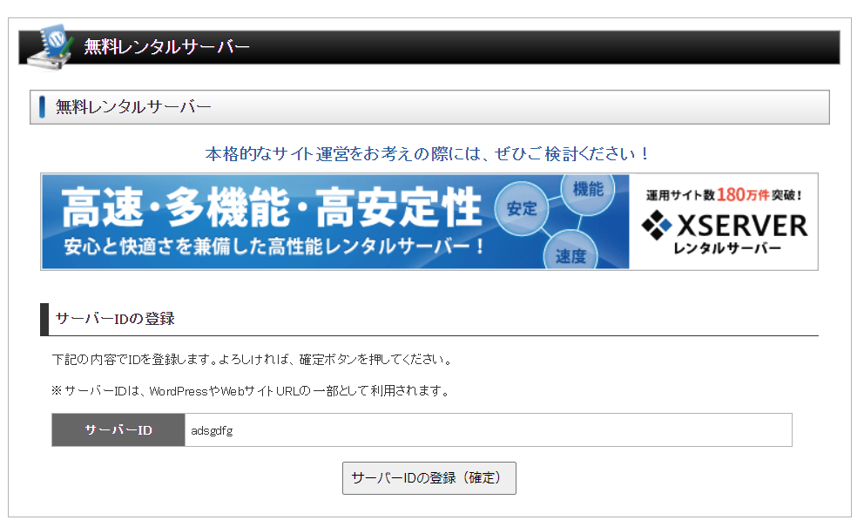

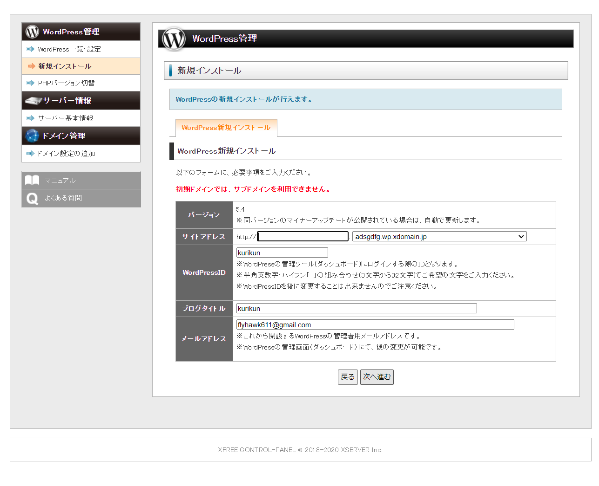

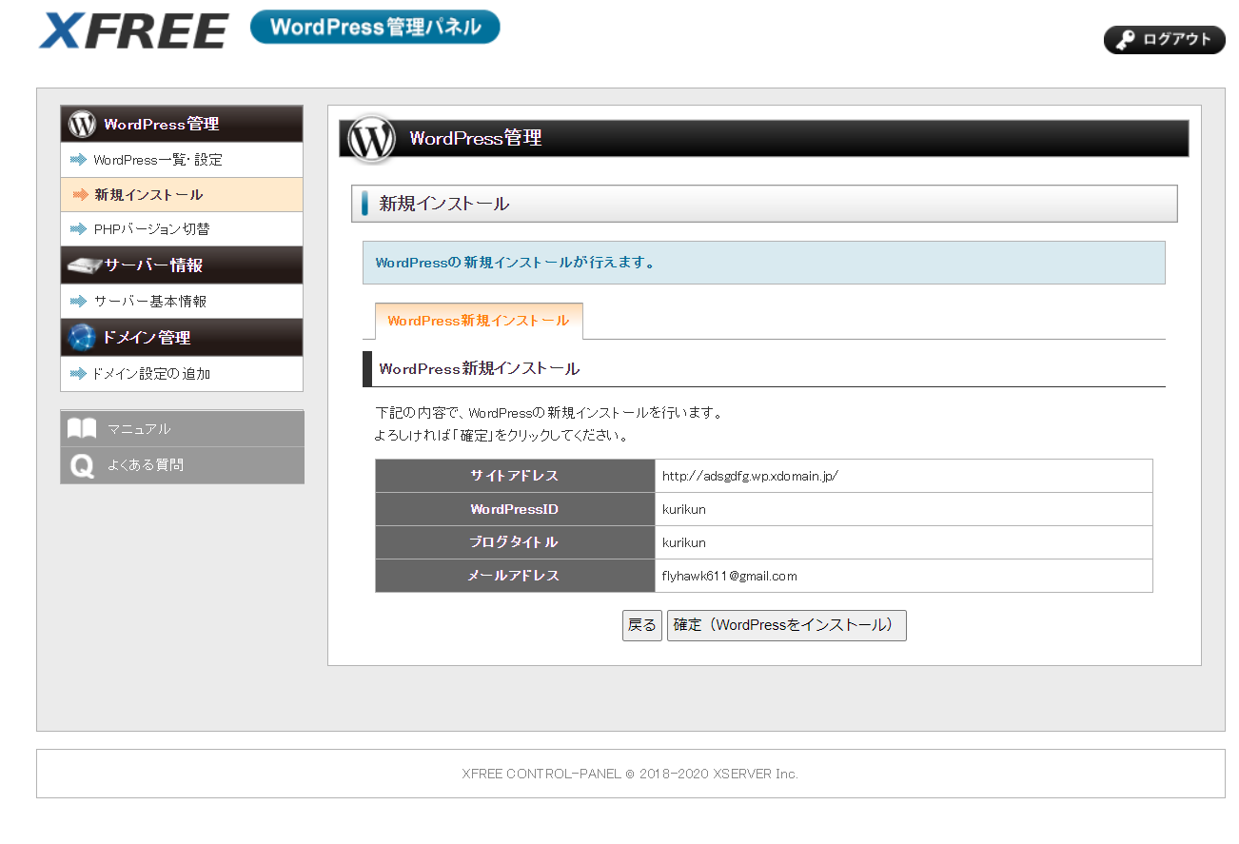

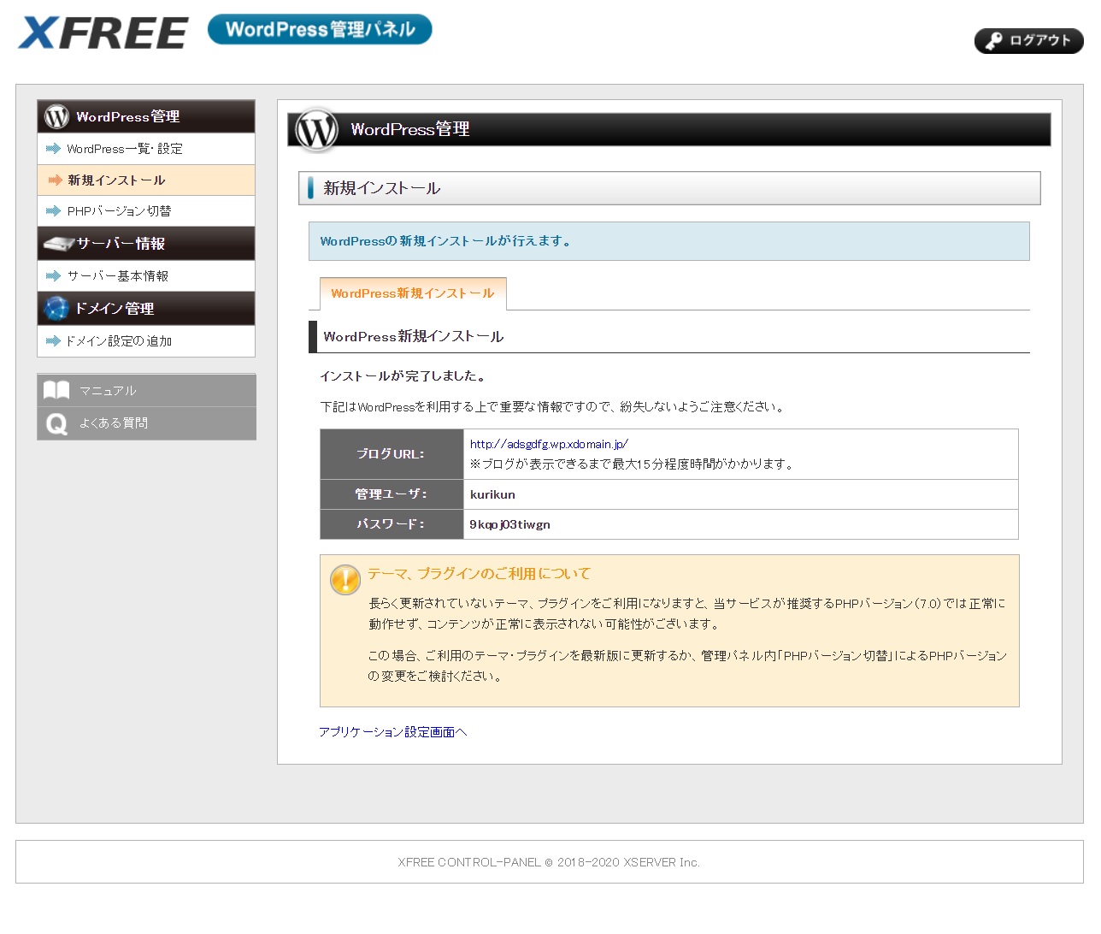

WordPressの新規インストールが行えます。
WordPress新規インストール
WordPress新規インストール
インストールが完了しました。
下記はWordPressを利用する上で重要な情報ですので、紛失しないようご注意ください。
ブログURL： | http://adsgdfg.wp.xdomain.jp/
 | ※ブログが表示できるまで最大15分程度時間がかかります。
管理ユーザ： | kurikun
パスワード： | 9kqoj03tiwgn
テーマ、プラグインのご利用について
長らく更新されていないテーマ、プラグインをご利用になりますと、当サービスが推奨するPHPバージョン（7.0）では正常に動作せず、コンテンツが正常に表示されない可能性がございます。
この場合、ご利用のテーマ・プラグインを最新版に更新するか、管理パネル内「PHPバージョン切替」によるPHPバージョンの変更をご検討ください。
アプリケーション設定画面へ

ホスト名 |  | sv9.wp.xdomain.ne.jp
IPアドレス |  | 157.112.147.10
PHPバージョン |  | 7.4.x、7.3.x、7.2.x、7.1.x、7.0.x、5.6.x
ネームサーバー1 |  | ns1.xdomain.ne.jp
ネームサーバー2 |  | ns2.xdomain.ne.jp
ネームサーバー3 |  | ns3.xdomain.ne.jp

http://adsgdfg.wp.xdomain.jp/

